Registro CIGCN

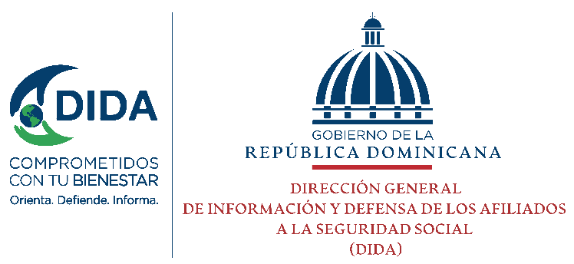
Dirección General de Ética e Integridad Gubernamental
Dirección Ética e Integridad Gubernamental

DATOS GENERALES DE LOS MIEMBROS DE COMISIÓN DE INTEGRIDAD GUBERNAMENTAL Y CUMPLIMIENTO NORMATIVO
Institución: Dirección General de Informacion y Defensa de los Afiliados a la Seguridad Social (DIDA) |  |  |  |  |  | Nombre Máxima Autoridad: ELIAS BAEZ DE LOS SANTOS
Coordinador/a General CIGCN: Samuel Santana Jimenez |  |  |  |  |  | Cargo Máxima Autoridad : Director General
Coordinador/a Ejecutivo CIGCN: Cheyla Moreta |  |  |  |  |  | Cantidad de servidores públicos: 256
No. | Posición en la CIGCN | Nombres | Cédula / Pasaporte | Cargo institucional | Correo Electrónico Institucional | Correo Electrónico Personal | Teléfono | Comentarios
1 | Representante del Grupo Ocupacional 1 | Virgilio Guzman | 001-1509967-3 | Conserje | virgilio.guzman@dida.gob.do | virgilio.guzman@dida.gob.do | 829-359-9436
2 | Representante del Grupo Ocupacional 2 | Elizabeth Perez | 224-0068583-4 | Atencion al Ciudadano | elizabeth.perez@dida.gob.do | elizabeth.perez@dida.gob.do | 809-998-4355
3 | Representante del Grupo Ocupacional 3
4 | Representante del Grupo Ocupacional 4 | Samuel Santana | 402-2481973-6 | Analista Legal | samuel.santana@dida.gob.do | samuel.santana@dida.gob.do | 809-212-0902
5 | Representante del Grupo Ocupacional 5 | Omar de Leon | 012-0051679-5 | Enc. Division Servicios TIC | omar.deleon@dida.gob.do | omar.deleon@dida.gob.do | 809-853-9687
6 | Cuerpo técnico | Cheyla Moreta | 402-0044976-3 | Responsable de Acceso a la Información (RAI) | cheyla.moreta@dida.gob.do | cheyla.moreta@dida.gob.do | 829-354-2532
7 | Cuerpo técnico | Juan Aquino Troncoso | 01100035698 | Responsable de Presupuesto | juan.aquino@dida.gob.do | juan.aquino@dida.gob.do | 809-262-1910 Ext.2298
8 | Cuerpo técnico | Geovanny Ureña Morla | 00500328646 | Responsable de Registro de Contrato del Área Jurídica | geovanny.urena@dida.gob.do | geovanny.urena@dida.gob.do | 809-262-1910 Ext.2031
9 | Cuerpo técnico | Arturo Lagares Perez | 001-1338104-0 | Responsable de Activos Fijos | Arturo.lagara@dida.gob.do | Arturo.lagara@dida.gob.do | 809-262-1910 Ext 2008

 | Observaciones:

